紐付け目標作成
紐付け目標作成
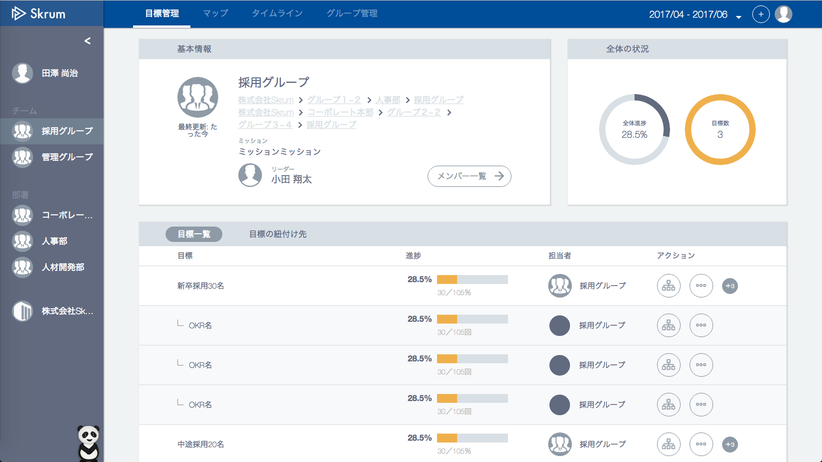

Go to "目標新規登録" sheet.
A selected objective or a key result will be a parent okr of a new objective.

この目標に紐付ける

この目標に紐付ける

目標新規登録
This is a selected okr in popup menu.
This can be either a objective(okrType="1") or a key result(okrType="2").
目標新規登録

目標新規登録
The default is automatically defined by 'defaultDisclosureType' in redux state.

紐付け先目標

採用グループ
新卒採用30名

◯owner = user or group
・全体
・グループ
・管理者
・グループ管理者
◯owner = company
・全体
・管理者
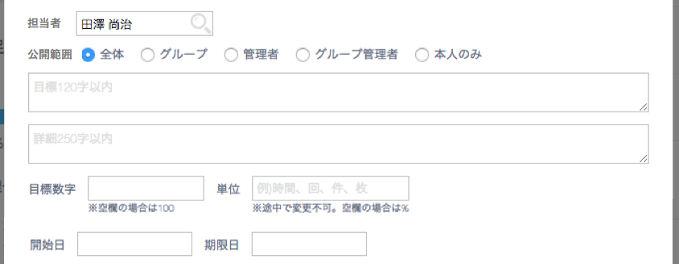

The same owner (user/group/company) is forbidden.

Validation error message is shown around here with red characters.
The data is sent only by pushing this button, not by pushing Enter key.

目標作成

